Contrat CVC
GENERALITES CONTRAT |  | X | COMMENTAIRES
Nom de l’exploitant actuel
Nom de la personne en charge du suivi interne
Date de début de contrat
Date de fin de contrat
Mois restant avant fin de contrat |  |  |  |  | Si l’échéance du contrat est inférieure à 12 mois, il est recommandé de préparer le renouvellement du contrat au minimum 6 mois avant la date d’échéance.
Montant annuel du marché
Seuil financier du P2 |  |  |  |  | Le seuil financier du P2 est le seuil au-dessus duquel le devis de remplacement de pièce va passer au P3.
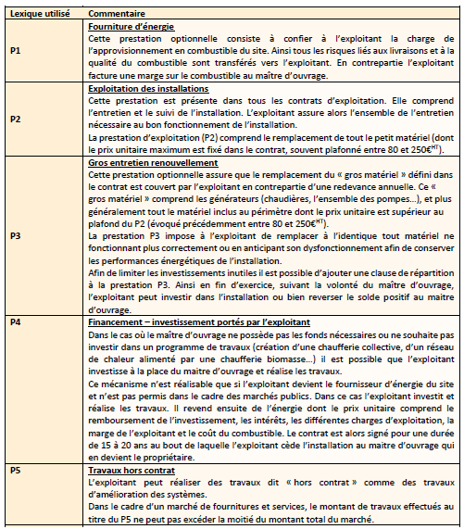
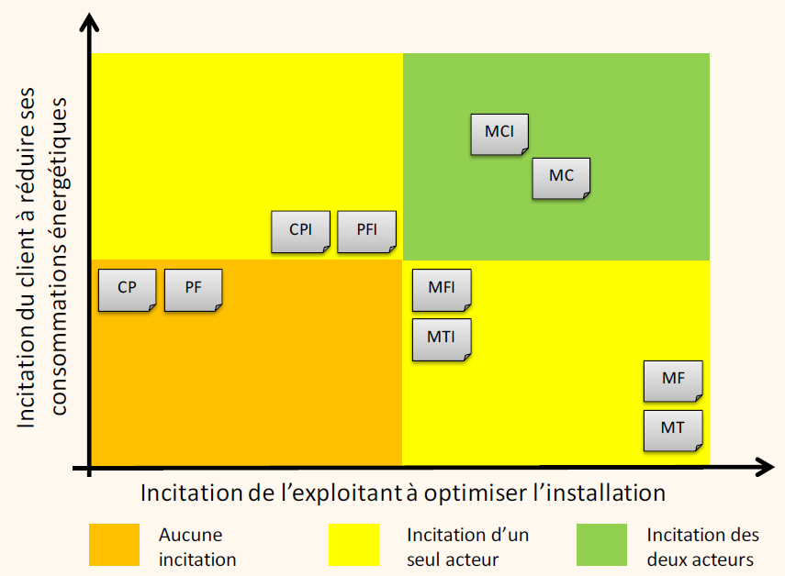
PERIMETRE CONTRACTUEL |  | X | COMMENTAIRES
Energie sur site | Gaz de ville
 | Propane
 | Butane
 | Fioul
 | Electricité
 | Bois
 | RCU
 | Autres
Prestations | P1 - Fourniture d’énergie
 | P2 - Exploitation des installations
 | P3 - Gros entretien renouvellement
 | P4 - Financement – investissement portés par l’exploitant
 | P5 - Travaux hors contrat
Type de marché | MF - Marché Forfait
 | MT - Marché à Température extérieure
 | MC - Marché à Comptage
 | CP - Marché à Combustible et Prestation
 | PF - Marché à Prestation et Forfait
 | MFI - Marché Forfait avec Intéressement
 | MTI - Marché à Température extérieure avec Intéressement
 | MCI - Marché à Comptage avec Intéressement
 | CPI - Marché à Combustible et Prestation avec Intéressement
 | PFI - Marché à Prestation et Forfait avec Intéressement

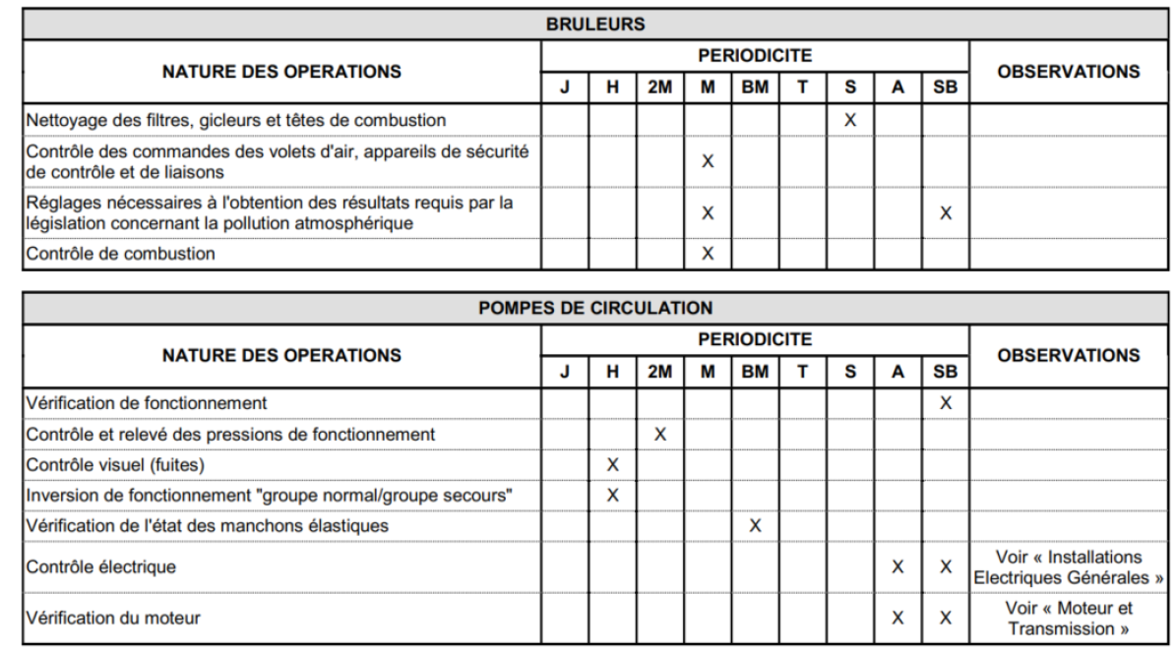
PERIMETRE TECHNIQUE (réunions, rapports, suivi, …) |  | X | COMMENTAIRES
Listing / inventaire du matériel sous contrat (Chauffage, ECS, Ventilation, pompes, …) |  |  |  | 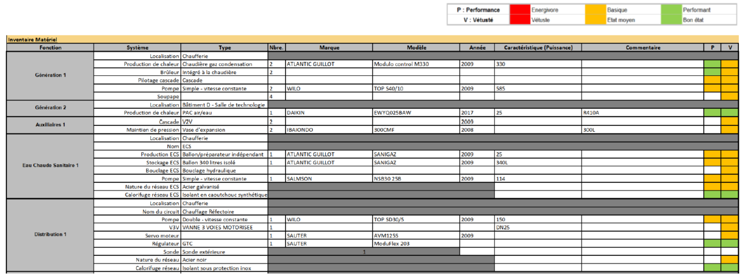
Le contrat couvre les installations suivantes : |  | P2 ou P3 | COMMENTAIRES
Chauffage | Production
 | Distribution (réseaux)
 | Emetteurs
 | Régulation
ECS | Ballons - Gaz
 | Ballons électriques
 | Distribution (réseaux)
 | Autres équipements
Traitement de l'eau
Ventilation (caisson VMC simple flux, caisson VMC double flux, …)
Traitement de l'air (Centrale de Traitement d'Air - CTA)
Froid | Production
 | Distribution (réseaux)
 | Emetteurs
 | Régulation
Equipements de restauration | Hottes
 | Chambres froides
Eclairage
GTB / GTC
Solaire thermique
Autre lot multitechnique

OBLIGATION DU TITULAIRE - P1 (si P1 au contrat) |  | X | COMMENTAIRES
Energies confiées au titulaire
Contrôle de la prestation
Procédure de défaillance (ce que l’exploitant doit mettre en place en cas de coupure de fourniture d’énergie)
P1 ou pas : Il est necessaire de suivre les consommations
Suivi des consommations énergétiques (kWh)
Suivi des coûts énergétiques (€)
Suivi du prix de l'énergie (€/kWh)
Fréquence des suivis | Mensuelle
 | Trimestrielle
 | Semestrielle
 | Annuelle
 | Aucun
Type de rendu (excel, word, ppt, …)

OBLIGATION DU TITULAIRE - P2 |  | X | COMMENTAIRES
Généralités
Validation et communication du périmètre technique
Validation et communication des montants des pièces incluses
Validation et communication des délais d’intervention et de réparation
Validation et communication de la méthodologie de gestion des stocks de pièce
Validation et communication sur le fonctionnement du remboursement si reste
Montant annuel du contrat P2 - €/an
Montant réel du P2 - €/an
Listing, coûts et explications des pièces remplacées du P2
Répartition du solde P2 en fin de contrat
Fréquence du suivi | Mensuelle
 | Trimestrielle
 | Semestrielle
 | Annuelle
 | Aucun
Type de rendu (excel, word, ppt, …)
Suivi des températures ambiantes
Présence d'un suivi des températures intérieures
Fréquence des mesures des températures intérieures
Température intérieure contractuelle | Circulations
 | Administration
 | Chambres
 | Autres
Type de rendu (excel, word, ppt, …)
Exploitation technique
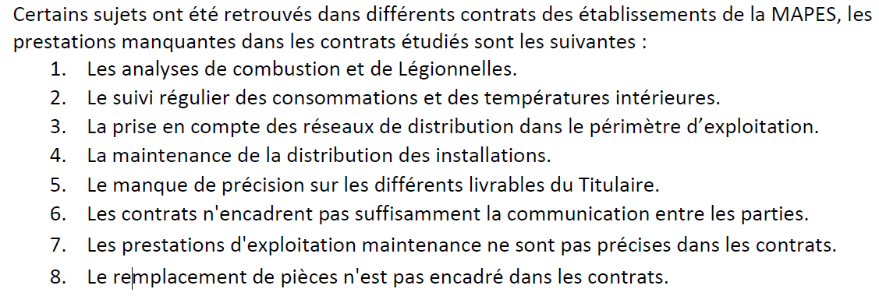
Equilibrage des installations
Vérification des compteurs
Analyses de combustion des chaudières
Désembouage des installations
Maintenance et vérification des disconnecteurs
Analyses ECS et légionnelles
Contrôles réglementaires

OBLIGATION DU TITULAIRE - P3 (si P3 au contrat) |  | X | COMMENTAIRES
Validation et communication du périmètre technique
Validation et communication de la procédure à respecter pour les devis
Validation et communication sur le fonctionnement du remboursement si reste
Valorisation des CEE
Montant annuel du contrat P3 - €/an
Montant réel du P3 - €/an
Listing, coûts et explications des pièces / équipements du P3
Répartition du solde P3 en fin de contrat
Fréquence du suivi | Mensuelle
 | Trimestrielle
 | Semestrielle
 | Annuelle
 | Aucun
Type de rendu (excel, word, ppt, …)

OBLIGATION DU TITULAIRE - P5 (si P5 au contrat) |  | X | COMMENTAIRES
Validation et communication des travaux obligatoires
Validation et communication de la procédure à respecter pour les devis
Validation et communication sur le fonctionnement du remboursement si reste
Valorisation des CEE
Montant annuel du contrat P5 - €/an
Montant réel du P5 - €/an
Listing, coûts et explications des pièces / équipements du P5
Répartition du solde P5 en fin de contrat
Fréquence du suivi | Mensuelle
 | Trimestrielle
 | Semestrielle
 | Annuelle
 | Aucun
Type de rendu (excel, word, ppt, …)

OBLIGATION DU TITULAIRE - Interessement (si "I" au contrat) |  | X | COMMENTAIRES
Validation et communication de la procédure à respecter - Si surconsommation
Validation et communication de la procédure à respecter - Si sousconsommation
Répartition du solde
Validation et communication sur le fonctionnement du remboursement si réduction des consommations
Cible interessement - NB kWhPCS
Suivi des consommations énergétiques (kWh)
Suivi des coûts énergétiques (€)
Suivi du prix de l'énergie (€/kWh)
Fréquence des suivis | Mensuelle
 | Trimestrielle
 | Semestrielle
 | Annuelle
 | Aucun
Type de rendu (excel, word, ppt, …)

COMMUNICATION ENTRE LES PARTIES (réunions, rapports, suivi, …) |  | X | COMMENTAIRES
Type de réunion | Aucune
 | Echanges aléatoires
 | Points "Etapes"
 | Restitution "Bilan"
 | Autres
Fréquence des réunions | Mensuelle
 | Trimestrielle
 | Semestrielle
 | Annuelle
 | Aucun
Type de livrable | Aucun
 | Compte rendu d’intervention
 | Rapport d’exploitation
 | Bilan d’exploitation
 | Autres
Fréquence des livrables | Mensuelle
 | Trimestrielle
 | Semestrielle
 | Annuelle
 | Aucun
Suivi du contrat par vos soins (en interne) | Participation aux réunions
 | Analyse et validation des devis
 | Suivi des coûts (vétusté et remplacement, suivi énergétique, …)
 | Vérification du bon respect des gammes de maintenance
Les attendus des livrables sont respectées
Transparence des actions de l'exploitant
L'importance de la GMAO (Gestion de la Maintenance Assistée par Ordinateur) |  | X | COMMENTAIRES
Connaissance et code pour accéder à votre compte
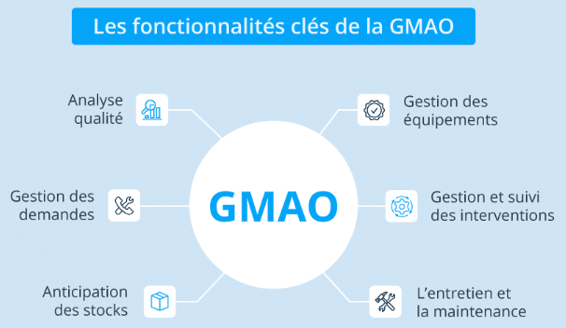
Validation et communication de la procédure pour suivre son compte
Visualiser la planification des actions de maintenance préventives
Visualiser les gammes de maintenance et les fréquence associées
Avoir à disposition l’inventaire du matériel
Regroupement des documents liés au contrat | Devis
 | Controles reglementaires
 | Analyses
 | Certificats de contrôle
 | Compte-rendu et livrables
 | Visualisation du suivi des consommations
 | Visualisation de l'interessement
 | Autres

PENALITES DU TITULAIRE |  | X | COMMENTAIRES |  | Ordre de grandeur :
Interruption de chauffage |  |  |  |  | P = 8% x P2 par jour
Interruption d’ECS |  |  |  |  | P = 8% x P2 par jour
Insuffisance ou excès des températures de chauffage |  |  |  |  | P = 4% x P2 par jour
Insuffisance ou excès des températures d'ECS |  |  |  |  | P = 4% x P2 par jour
Retard de remise en service (Urgence) |  |  |  |  | P = 150 € par tranche d’heure entamée
Retard dans la transmission de documents |  |  |  |  | P = 300 € applicable dès le lendemain du jour de remise + 100 € par jour de retard au-delà du premier jour
Transmission de documents incomplets |  |  |  |  | P = 300 € applicable dès le lendemain du jour de remise + 100 € par jour de retard au-delà du premier jour
Respect des délais d’intervention et de réparation
Mauvais entretien des locaux |  |  |  |  | P = 200 € par constat au-delà de la période d’action corrective de 8 jours
Défaut d’exécution dans le cadre du P2 |  |  |  |  | P = 500 € par constat et par équipement
Défaut d’exécution dans le cadre du P3 |  |  |  |  | P = 500 € par constat et par équipement
Défaut d’exécution dans le cadre du P5 |  |  |  |  | P = 500 € par constat et par équipement
Défaut d’information des procédures |  |  |  |  | P = 100 € par jour entre la dernière visite du Titulaire et le jour de constat (inclus) par le Pouvoir adjudicateur
Autres pénalités pour le Titulaire
Pénalités pour la maîtrise d’ouvrage
S'assurer que le coût des pénalités du titulaire soient cohérentes (pas trop faibles)

